🗺️ Start Here
THE ULTIMATE CONTENT CREATION TOOLKIT
by BukanCumaPosting
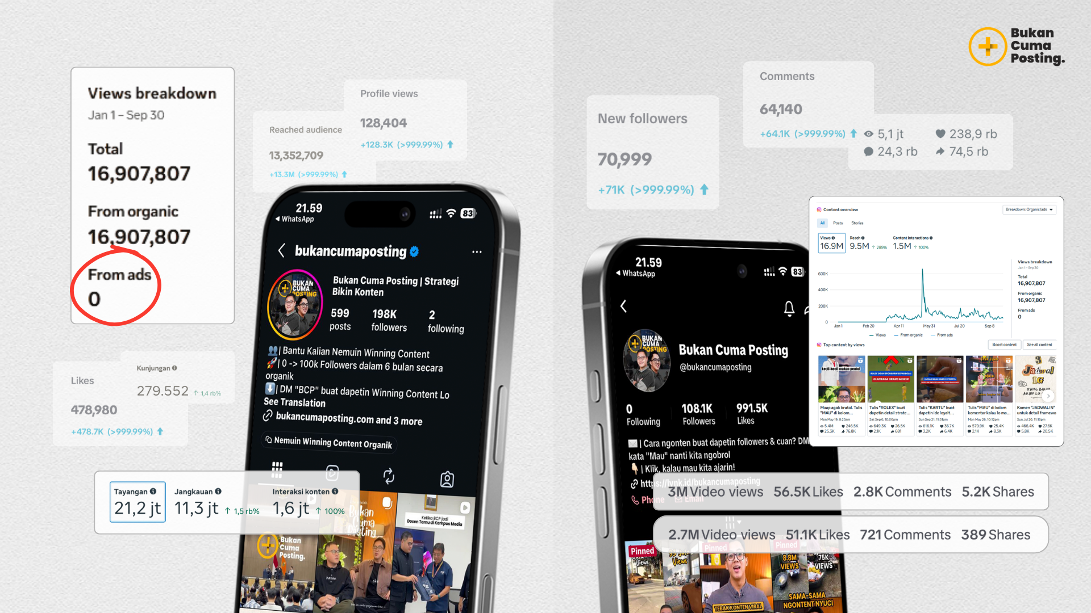

Sistem ngonten BCP yang tervalidasi dapetin puluhan jutaan views secara organik!

 | 🚀 QUICK START · 3 Langkah Pertama Lo
STEP 1 Setup Foundation → Niche & Value + Audience Profile ⏱️ ≈15 menit |  | STEP 2 Bikin Monthly Plan → Gambaran konten 1 bulan ⏱️ ≈20 menit | STEP 3 Eksekusi Weekly → Set referensi + hook + rekam ⏱️ Mingguan

 | 📚 ISI TOOLKIT · 12 Sheet Lengkap
# | SHEET | FUNGSI | TAG
01 | 🎯 Niche & Value Builder | Tentukan niche & value lo pakai framework Ikigai | Setup
02 | 👥 Audience Profile | Petakan audiens lo secara demografis & psikografis | Setup
03 | 📆 Monthly Planner | Gambaran 12 bulan dengan logic Content Funnel BCP | Bulanan
04 | 📝 Content Brief | Brief per konten · struktur HTPC siap rekam | Per Konten
05 | 🔥 Hook Bank (105) | Hook dikurasi dari konten BCP · dengan contoh | On-demand
06 | 💡 Bank Ide Konten (104) | Ide lintas 10 niche · dengan contoh referensi | On-demand
07 | 🎯 Bank of CTA / CTV | Penutup konten · 45 template CTA & CTV | On-demand
08 | 🛠️ Tools untuk Ngonten | Tools & AI per fase produksi konten | Referensi
09 | 📊 Performance Tracker | Verdict otomatis: Winning · Good · Optimasi · Stop | Mingguan
10 | 📖 Kamus Istilah (100) | Bahasa sosmed dalam bahasa manusia biasa | Referensi
11 | 🚀 Level Up | Next step setelah toolkit ini · ekosistem BCP | Bonus

 | ⚙️ WORKFLOW IDEAL
STEP | AKSI | TUJUAN | RUTIN
1 | Buka Niche & Value Builder | Tentukan arah konten lo | 1× Setup
2 | Lanjut ke Audience Profile | Pahami siapa yang lo ajak ngobrol | 1× Setup
3 | Buka Monthly Planner | Gambaran besar konten 1 bulan ke depan | Bulanan
4 | Detailkan di Weekly Planner | Set referensi + topik + hook tiap konten | Mingguan
5 | Ambil hook dari Hook Bank | Filter kategori → tempel ke planner | Per Konten
6 | Isi Content Brief | Struktur HTPC sebelum rekam | Per Konten
7 | Rekam & posting | Fokus eksekusi · sistem udah ngebantu | Per Konten
8 | Input ke Performance Tracker | Sistem otomatis verdict konten lo | Setelah posting
9 | Bawa learning ke minggu berikutnya | Siklus ini bikin lo makin sharp | Mingguan

 | bukancumaposting.com · @bukancumaposting · © 2026 Bukan Cuma Posting

🎯 Niche & Value
NICHE & VALUE BUILDER

Pakai framework Ikigai · Sekali isi, dipakai selamanya

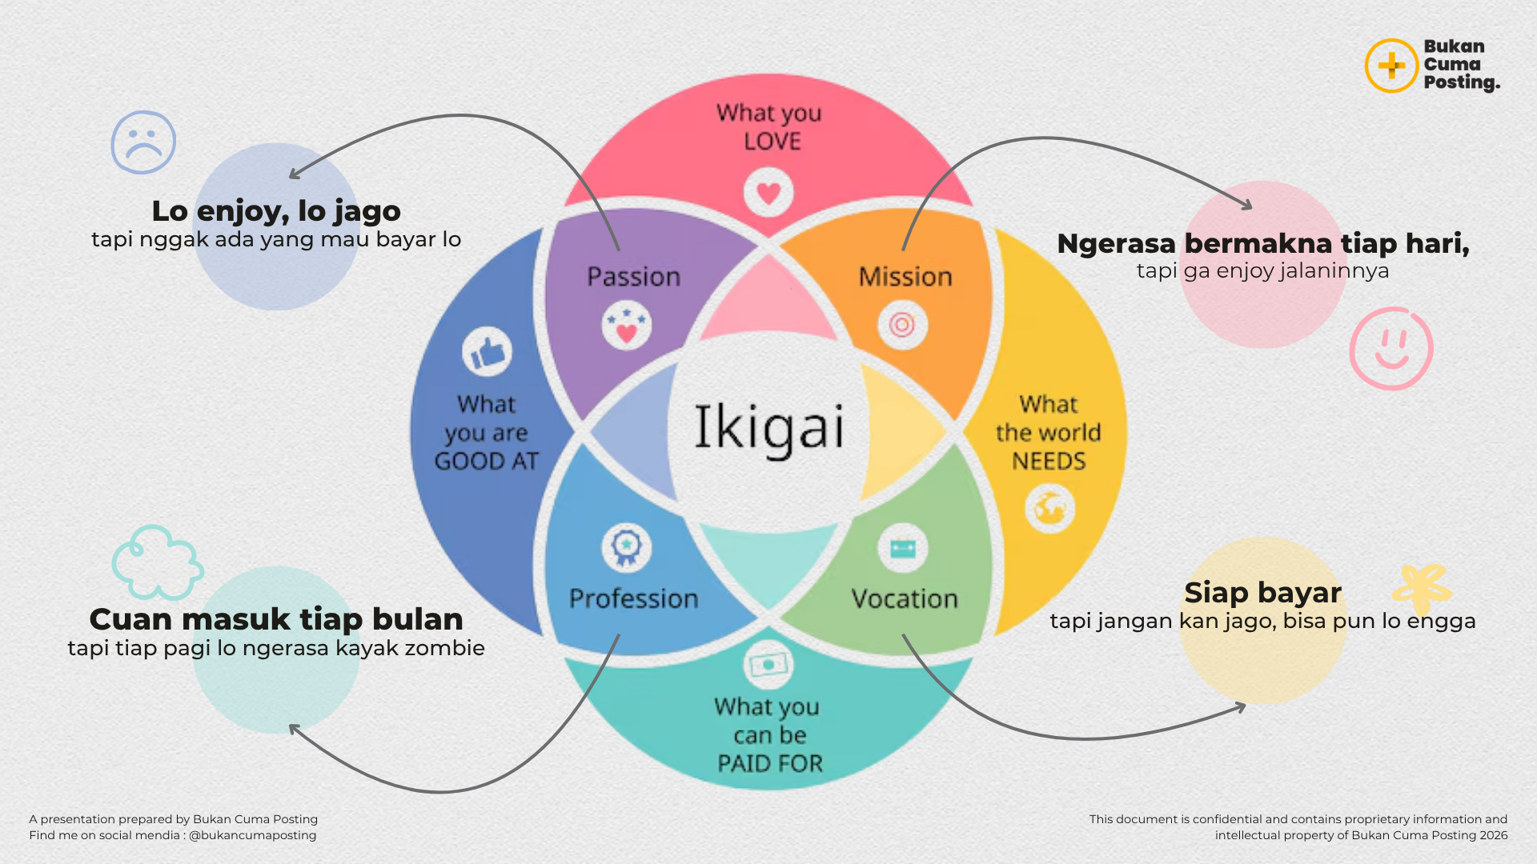

💡 Isi 4 kuadran dengan jujur · Persimpangannya = niche dan value lo yang paling kuat

IKIGAI · 4 KUADRAN DASAR
❤️ 1. YANG LO SUKAI
Apa yang bikin lo lupa waktu pas ngerjainnya? Topik yang lo bisa ngomongin berjam-jam tanpa bosan.
📝 CONTOH (referensi) |  | ✍️ ISI VERSI LO
1. | Ngobrolin film & series | 1.
2. | Eksperimen masak | 2.
3. | Ngulik fashion vintage | 3.
4. | Diskusi mindset & filosofi | 4.
5. | Olahraga (gym, lari, muay thai) | 5.

🎯 2. YANG LO KUASAI
Skill yang lo punya di atas rata-rata. Bukan harus expert · cukup lebih tahu dari mayoritas.
📝 CONTOH (referensi) |  | ✍️ ISI VERSI LO
1. | Public speaking | 1.
2. | Editing video sederhana | 2.
3. | Negosiasi dan closing | 3.
4. | Analisis data simpel | 4.
5. | Cooking efficient meal prep | 5.

🌍 3. YANG DUNIA BUTUHKAN
Masalah nyata yang sering banget lo dengar dari orang sekitar · di kerjaan, di sosmed, di obrolan teman.
📝 CONTOH (referensi) |  | ✍️ ISI VERSI LO
1. | Cara hemat di tengah inflasi | 1.
2. | Tips dapat kerja remote | 2.
3. | Self-improvement realistis | 3.
4. | Cara mulai bisnis modal kecil | 4.
5. | Mental health untuk pekerja | 5.

💰 4. YANG BISA HASILKAN UANG
Topik yang ada pasarnya · orang udah bayar untuk solusi ini, atau ada produk/jasa di niche ini.
📝 CONTOH (referensi) |  | ✍️ ISI VERSI LO
1. | Online course untuk creator | 1.
2. | Konsultasi karier | 2.
3. | Coaching kebugaran | 3.
4. | Affiliate produk digital | 4.
5. | Brand collab di niche tertentu | 5.

🎯 OUTPUT FINAL · Niche & Value Statement Lo
Cari overlap atau irisan dari 4 kuadran di atas · Itulah sweet spot konten lo

NICHE FINAL
📝 CONTOH: |  | ✍️ ISI VERSI LO:
Content strategy untuk pemilik bisnis kecil yang aktif di sosmed

CORE VALUE
📝 CONTOH: |  | ✍️ ISI VERSI LO:
Bantu pemilik bisnis kecil bikin konten yang convert tanpa harus jago editing atau punya tim

BIO FORMULA
📝 CONTOH: |  | ✍️ ISI VERSI LO:
Bantu pemilik bisnis kecil jualan di online Sudah membantu ribuan UMKM & Tersertifikasi BNSP Klik link dibawah kalau mau join!

🤖 AI PROMPT TEMPLATES · Niche & Value Builder

💡 Cara pakai: copy prompt di bawah → paste ke ChatGPT / Claude / Gemini → ganti semua bagian [DALAM KURUNG INI] dengan informasi spesifik tentang diri lo → kirim → makin detail lo isi placeholder-nya, makin relevan hasilnya

PROMPT 1 · Temukan Niche dari Jawaban Ikigai Lo
📌 PAKAI SAAT: Lo sudah isi 4 kuadran Ikigai di atas tapi masih bingung menentukan niche yang paling tepat |  |  | ✅ ChatGPT / Claude / Gemini
Gue mau nemuin niche konten yang paling tepat untuk gue berdasarkan framework Ikigai. Tolong analisis jawaban gue di bawah ini dan rekomendasikan 3 opsi niche yang paling potensial. JAWABAN IKIGAI GUE: Yang gue SUKAI (hobi, topik yang bikin lupa waktu): [ISI DARI KOLOM 'YANG LO SUKAI' DI ATAS] Yang gue KUASAI (skill di atas rata-rata): [ISI DARI KOLOM 'YANG LO KUASAI' DI ATAS] Yang DUNIA BUTUHKAN (masalah yang sering dikeluhkan orang): [ISI DARI KOLOM 'YANG DUNIA BUTUHKAN' DI ATAS] Yang bisa HASILKAN UANG (topik yang ada pasarnya): [ISI DARI KOLOM 'YANG BISA HASILKAN UANG' DI ATAS] KONTEKS TAMBAHAN: - Platform utama yang mau gue fokuskan: [INSTAGRAM / TIKTOK / KEDUANYA] - Target audience yang gue bayangin: [DESKRIPSIKAN SINGKAT SIAPA YANG MAU LO TUJU] - Tujuan ngonten gue: [PERSONAL BRANDING / JUALAN PRODUK / MONETISASI KONTEN / LAINNYA] Tolong berikan untuk setiap rekomendasi niche: 1. Nama niche yang spesifik (bukan generik seperti "bisnis" tapi lebih spesifik) 2. Kenapa niche ini cocok untuk gue berdasarkan jawaban Ikigai di atas 3. Potensi pasar dan kompetisi di Indonesia 4. Contoh 3 jenis konten yang bisa dibuat di niche ini 5. Peluang monetisasi yang realistis 6. Risiko dan tantangan yang perlu diantisipasi Di akhir, rekomendasikan 1 niche utama yang menurut lo paling optimal dan jelaskan alasannya.
💡 TIPS UNTUK HASIL LEBIH BAIK:
· | Makin lengkap lo isi jawaban Ikigai, makin akurat rekomendasinya — jangan isi cuma 1-2 kata per kolom
· | Sebutkan juga skill yang lo anggap biasa tapi orang lain sering minta tolong ke lo untuk hal itu
· | Kalau hasilnya masih terlalu luas, tanya lagi: 'Spesifikkan niche [NAMA NICHE] untuk target [TARGET AUDIENCE] gue'

PROMPT 2 · Generate Value Statement & Bio Formula
📌 PAKAI SAAT: Niche lo sudah jelas tapi lo stuck nulis value statement dan bio yang kuat untuk profil sosmed lo |  |  | ✅ ChatGPT / Claude / Gemini
Gue butuh bantuan bikin value statement yang kuat dan bio sosial media yang menarik. PROFIL GUE: - Niche: [NICHE LO, CONTOH: 'Content strategy untuk pemilik UMKM'] - Target audience utama: [SIAPA YANG MAU LO BANTU, CONTOH: 'Pemilik bisnis F&B skala kecil di Indonesia'] - Problem yang gue selesaikan: [MASALAH UTAMA YANG LO SOLVE, CONTOH: 'Mereka pengen jualan lewat konten tapi nggak tau harus mulai dari mana'] - Solusi / pendekatan unik gue: [APA YANG BIKIN CARA LO BEDA, CONTOH: 'Gue pakai sistem riset berbasis data, bukan coba-coba'] - Bukti / kredensial yang gue punya: [PENGALAMAN, PENCAPAIAN, ANGKA, CONTOH: '3 tahun bantu 50+ UMKM'] - Platform: [INSTAGRAM / TIKTOK / KEDUANYA] Tolong buatkan: 1. VALUE STATEMENT (1-2 kalimat): Pernyataan inti yang menjelaskan siapa gue, bantu siapa, dan apa hasilnya. Bukan deskripsi pekerjaan — tapi value yang audience dapat. 2. CORE MESSAGE: Pesan utama yang akan selalu jadi benang merah di semua konten gue 3. BIO FORMULA untuk Instagram (maks 150 karakter): - Versi A: Fokus pada problem yang diselesaikan - Versi B: Fokus pada hasil yang dijanjikan - Versi C: Fokus pada identitas dan audience 4. BIO FORMULA untuk TikTok (maks 80 karakter): - 2 versi yang punchy dan langsung ke inti 5. TAGLINE (maks 7 kata): Yang bisa jadi konsisten dipakai di semua platform 6. POSITIONING STATEMENT (internal): 1 paragraf yang menjelaskan kenapa gue berbeda dari creator lain di niche yang sama Format semua output dengan label yang jelas dan langsung bisa di-copy paste.
💡 TIPS UNTUK HASIL LEBIH BAIK:
· | Untuk 'bukti/kredensial', sebutkan angka sebisa mungkin — 'bantu 50 orang' jauh lebih kuat dari 'sudah berpengalaman'
· | Kalau hasilnya terasa terlalu formal, tambahkan instruksi: 'Gunakan tone kasual, mix Bahasa Indonesia dan Inggris, seperti orang Jakarta ngobrol'
· | Generate minimal 3 versi bio, lalu pilih yang paling sesuai dengan cara lo ngomong sehari-hari

PROMPT 3 · Validasi Niche: Riset Kompetitor & Peluang Pasar
📌 PAKAI SAAT: Lo sudah punya niche tapi mau tahu seberapa ramai kompetisinya dan di mana celah yang bisa lo masuki |  |  | ✅ ChatGPT / Perplexity (untuk data terkini)
Gue mau validasi potensi niche konten gue sebelum commit full ke sana. Tolong bantu analisis ini. NICHE GUE: [TULIS NICHE LO SECARA SPESIFIK] PLATFORM TARGET: [INSTAGRAM / TIKTOK / KEDUANYA] TARGET AUDIENCE: [DESKRIPSIKAN SECARA SPESIFIK] NEGARA/LOKASI: Indonesia Tolong analisis: 1. UKURAN PASAR - Estimasi seberapa besar audience yang mencari konten ini di Indonesia - Apakah tren-nya naik, stabil, atau turun dalam 1-2 tahun terakhir - Kata kunci atau hashtag yang paling sering dicari di niche ini 2. LANSKAP KOMPETITOR DI INDONESIA - Tipe creator yang sudah ada di niche ini (pemula / mid-tier / besar) - Pendekatan yang paling banyak dipakai creator di niche ini - Apa yang umumnya mereka LAKUKAN dengan baik - Apa yang umumnya KURANG atau TIDAK mereka bahas 3. CELAH PASAR (Content Gap) - Sudut pandang atau angle yang belum banyak digarap - Sub-niche yang masih underserved - Format konten yang jarang dipakai tapi demand-nya ada - Audience segment yang sering diabaikan creator di niche ini 4. REKOMENDASI POSITIONING - Bagaimana gue harus memposisikan diri agar berbeda dari yang sudah ada - 3 angle konten yang bisa jadi differentiator gue - Apakah gue sebaiknya masuk ke niche ini apa adanya, atau perlu di-narrow lebih jauh 5. MONETISASI POTENTIAL - Cara monetisasi yang paling realistis di niche ini untuk Indonesia - Estimasi timeline dari mulai konten sampai bisa monetisasi - Produk/layanan digital apa yang biasanya laris di niche ini Berikan analisis yang jujur, termasuk kalau niche ini terlalu ramai atau kurang potensial.
💡 TIPS UNTUK HASIL LEBIH BAIK:
· | Gunakan Perplexity untuk prompt ini karena dia bisa akses data real-time — lebih akurat untuk kompetitor terkini
· | Setelah dapat hasil, follow up dengan: 'Berikan 5 akun Instagram dan 5 akun TikTok di Indonesia yang sukses di niche [NAMA NICHE] ini beserta apa yang bikin mereka berhasil'
· | Lakukan prompt ini lagi setiap 3-6 bulan karena lanskap creator berubah cepat

👥 Audience Profile
AUDIENCE PROFILE BUILDER

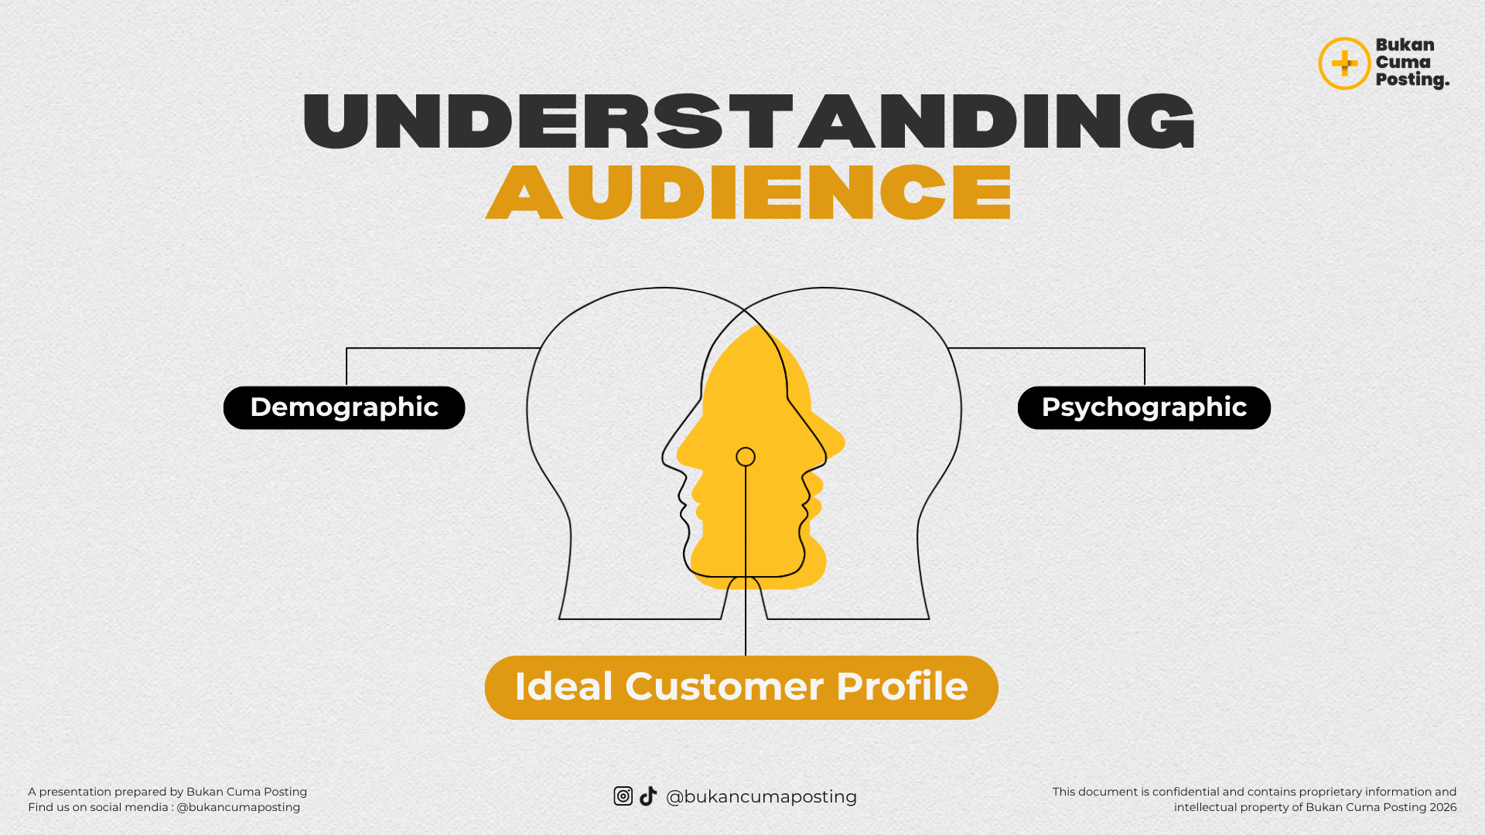

Petakan siapa yang lo ajak ngobrol · Makin spesifik, makin nempel

💡 Bayangkan SATU ORANG yang paling cocok jadi audiens lo · Bukan kelompok abstrak, tapi satu manusia konkret

📋 BAGIAN 1 · DEMOGRAFIS
Yang bisa diukur secara konkret · 10 attribute
 | ATTRIBUTE | CONTOH (referensi) | ✍️ ISI VERSI LO
👤 | Nama Persona | Sebut nama biar lebih real · misal 'Dinda' atau 'Pak Reza'
📅 | Rentang Usia | 22 – 28 tahun
⚧ | Gender | Perempuan (mayoritas) · 80% F / 20% M
📍 | Lokasi Tinggal | Kota besar Indonesia · terutama Jabodetabek & Surabaya
💼 | Pekerjaan / Status | Karyawan swasta 1-3 tahun pengalaman / fresh entrepreneur
💵 | Range Penghasilan | Rp 5 - 15 juta / bulan
🎓 | Tingkat Pendidikan | S1 sederajat · bukan dari kampus elite
👨‍👩‍👧 | Status Personal | Single / baru menikah · belum punya anak
📱 | Platform Utama | Instagram (90%) + TikTok (60%) · 2-3 jam/hari
⏰ | Jam Aktif Sosmed | Pagi 06.30-08.00 · Malam 20.00-23.00

🧠 BAGIAN 2 · PSIKOGRAFIS
Yang ada di kepala mereka · 10 attribute
 | ATTRIBUTE | CONTOH (referensi) | ✍️ ISI VERSI LO
💭 | Pain Point Terbesar | Pengen produktif tapi selalu ke-distract HP · capek hidup ngalir
🎯 | Tujuan Hidup | 3 tahun: pindah ke karier yang lebih sesuai passion · financial stable
😰 | Ketakutan / Fear | Takut stuck di posisi sekarang · takut udah telat untuk pivot
✨ | Aspirasi / Desire | Ingin dilihat berhasil di usia muda · punya kontrol atas hidup
💔 | Frustrasi Sehari-hari | Konten self-improvement terlalu motivational tapi nggak praktis
❓ | Pertanyaan di Kepala | Gimana caranya mulai? Apakah gue terlalu telat?
📚 | Yang Mereka Konsumsi | Podcast self-development · Atomic Habits · channel produktivitas
🗣️ | Bahasa yang Dipakai | Mix Indo-English casual · 'gue', 'lo', 'cuy' · humor sarcastic
👥 | Sosok yang Diikuti | Creator yang relatable + insightful · bukan motivator stereotypical
💸 | Mau Bayar untuk Apa | Course praktis (Rp 100-500K) · tools yang menghemat waktu

🎭 PERSONA STATEMENT FINAL
Tulis 1 paragraf yang merangkum siapa audiens ideal lo · Pakai bahasa kayak lo ngenalin temen

📝 CONTOH PERSONA:
Dinda, 25 tahun, karyawan swasta di Jakarta. Penghasilan 8 juta/bulan. Lagi mau pivot ke jadi creator atau freelancer karena ngerasa stuck di kerjaan sekarang. Punya waktu luang malam 21.00-23.00 untuk belajar. Aktif di Instagram dan TikTok. Mau bayar 100-500K untuk hal yang langsung bisa dipakai · alergi sama saran generik dan motivasi kosong. Cari sesuatu yang spesifik, praktis, dan bisa dieksekusi minggu ini juga.

✍️ PERSONA VERSI LO:

🤖 AI PROMPT TEMPLATES · Audience Profile Builder

💡 Cara pakai: copy prompt di bawah → paste ke ChatGPT / Claude / Gemini → ganti semua bagian [DALAM KURUNG INI] dengan informasi spesifik lo → kirim → makin detail lo isi placeholder-nya, makin relevan hasilnya

PROMPT 1 · Build ICP Lengkap dari Data yang Sudah Lo Isi
📌 PAKAI SAAT: Lo sudah isi tabel demografis dan psikografis di atas, sekarang mau dapat gambaran ICP yang lebih dalam dan actionable |  |  | ✅ ChatGPT / Claude / Gemini
Gue mau membangun Ideal Customer Profile (ICP) yang komprehensif untuk konten gue. Gunakan data yang gue berikan sebagai fondasi, lalu perluas dengan insight yang relevan. DATA AUDIENS GUE: DEMOGRAFIS: - Nama persona: [ISI DARI TABEL DEMOGRAFIS DI ATAS] - Usia: [ISI] - Gender: [ISI] - Lokasi: [ISI] - Pekerjaan/Status: [ISI] - Penghasilan: [ISI] - Platform utama: [ISI] - Jam aktif: [ISI] PSIKOGRAFIS: - Pain point terbesar: [ISI DARI TABEL PSIKOGRAFIS DI ATAS] - Tujuan hidup: [ISI] - Ketakutan/Fear: [ISI] - Aspirasi: [ISI] - Frustrasi sehari-hari: [ISI] - Pertanyaan di kepala mereka: [ISI] - Yang mereka konsumsi: [ISI] - Bahasa yang dipakai: [ISI] - Sosok yang diikuti: [ISI] - Mau bayar untuk apa: [ISI] NICHE KONTEN GUE: [NICHE LO] TUJUAN KONTEN GUE: [PERSONAL BRANDING / JUALAN PRODUK / EDUKASI / LAINNYA] Tolong berikan: 1. PERSONA NARRATIVE (300-400 kata) Ceritakan satu hari dalam hidup persona ini dari pagi sampai malam — termasuk di mana mereka frustrasi, di mana mereka senang, kapan mereka buka HP, apa yang mereka scroll, dan momen apa yang bikin mereka mau berhenti dan nonton konten seperti gue. 2. TRIGGER POINTS (5-7 momen spesifik) Situasi konkret di mana mereka paling butuh konten yang gue buat — bukan abstrak, tapi situasi spesifik seperti "Rabu malam, baru pulang kerja, lagi stuck di proyek X dan nggak tau harus ngapain" 3. BAHASA & DIKSI MEREKA - 10 kata/frasa yang sering mereka pakai - 5 kata yang bikin mereka langsung scroll away (kata yang terasa boring/preachy untuk mereka) - Tone yang paling resonan: formal/kasual/humor/serius - Contoh kalimat opening konten yang akan langsung relate ke mereka 4. BUYING PSYCHOLOGY - Apa yang biasanya bikin mereka RAGU sebelum beli - Apa yang bikin mereka akhirnya BELI - Harga psikologis yang terasa "worth it" untuk mereka - Tipe social proof yang paling meyakinkan buat mereka 5. CONTENT PREFERENCE - Format konten yang paling mereka konsumsi (video pendek/panjang/teks/carousel)
💡 TIPS UNTUK HASIL LEBIH BAIK:
· | Makin spesifik lo isi data awal, makin akurat persona narrative-nya — jangan skip bagian psikografis
· | Setelah dapat hasilnya, test dengan menunjukkan ke 2-3 orang yang mirip persona ini dan tanya apakah itu menggambarkan mereka
· | Simpan output ini dan update setiap 6 bulan karena perilaku audiens berubah seiring platform dan tren

PROMPT 2 · Generate 50 Pertanyaan yang Ada di Kepala Audience Lo
📌 PAKAI SAAT: Lo butuh ide konten yang langsung relevan dengan apa yang audience lo cari dan pikirkan |  |  | ✅ ChatGPT / Claude / Perplexity
Gue butuh memahami secara dalam apa yang ada di kepala audience gue — pertanyaan, kekhawatiran, dan hal-hal yang mereka cari tapi susah nemuin jawabannya. PROFIL AUDIENCE GUE: - Siapa mereka: [DESKRIPSIKAN AUDIENCE LO DARI ICP DI ATAS] - Pain point utama: [PAIN POINT DARI TABEL DI ATAS] - Niche konten gue: [NICHE LO] - Level pengetahuan mereka di niche ini: [PEMULA / MENENGAH / CAMPURAN] Tolong generate 50 pertanyaan yang paling sering ada di kepala audience gue, dibagi dalam kategori: KATEGORI 1 — PERTANYAAN DASAR (10 pertanyaan) Hal-hal yang mereka malu untuk tanyain karena takut keliatan bodoh, tapi sebenernya banyak yang pengen tahu. KATEGORI 2 — PERTANYAAN FRUSTASI (10 pertanyaan) Pertanyaan yang muncul dari rasa frustrasi atau stuck — "Kenapa gue udah [X] tapi hasilnya tetap [Y]?" KATEGORI 3 — PERTANYAAN ASPIRASI (10 pertanyaan) Pertanyaan tentang bagaimana mencapai kondisi ideal yang mereka impikan. KATEGORI 4 — PERTANYAAN PERBANDINGAN (10 pertanyaan) "Mana yang lebih baik antara X dan Y?" atau "Apakah cara A lebih efektif dari cara B?" KATEGORI 5 — PERTANYAAN YANG NGGAK BERANI DITANYAIN (10 pertanyaan) Pertanyaan yang dianggap kontroversial, terlalu personal, atau taboo di niche ini — tapi sebenernya banyak yang penasaran. Untuk setiap pertanyaan, berikan: - Pertanyaan dalam bahasa yang natural (seperti cara mereka mengetiknya di Google/YouTube) - Label: apakah ini lebih cocok untuk konten ENGAGEMENT, AUTHORITY, atau SALES - 1 angle konten yang bisa menjawab pertanyaan ini secara menarik
💡 TIPS UNTUK HASIL LEBIH BAIK:
· | Output ini adalah goldmine untuk ide konten — simpan dan jadikan referensi Hook Bank lo
· | Pertanyaan di Kategori 5 biasanya jadi konten yang paling viral karena orang merasa 'akhirnya ada yang ngomongin ini'
· | Follow up: 'Dari 50 pertanyaan di atas, mana 10 yang paling banyak dicari di Google Indonesia?'

PROMPT 3 · Roast Persona Lo — Temukan Blind Spot
📌 PAKAI SAAT: Lo mau memastikan ICP yang lo buat akurat dan nggak ada asumsi keliru tentang audience lo |  |  | ✅ Claude / ChatGPT
Gue mau lo jadi devil's advocate dan kritisi asumsi gue tentang audience. INI ICP / PERSONA YANG SUDAH GUE BUAT: [PASTE PERSONA STATEMENT DARI BAGIAN ATAS SHEET INI] NICHE DAN KONTEN GUE: [NICHE + TIPE KONTEN LO] Tolong lakukan hal berikut: 1. IDENTIFIKASI ASUMSI YANG TERLALU LUAS Bagian mana dari persona ini yang terlalu generik dan bisa berlaku untuk siapa saja? Apa yang perlu di-spesifikkan? 2. IDENTIFIKASI KONTRADIKSI INTERNAL Apakah ada bagian dari persona ini yang saling bertentangan atau tidak logis? 3. TEMUKAN KELOMPOK YANG MUNGKIN GUE LEWATKAN Siapa lagi yang mungkin tertarik dengan konten gue tapi tidak termasuk dalam persona ini? Apakah ada secondary audience yang potensial? 4. CHALLENGE ASUMSI PAIN POINT Apakah pain point yang gue identifikasi benar-benar adalah root problem mereka, atau itu cuma symptom dari masalah yang lebih dalam? 5. REALISTIC CHECK: REACH VS MONETIZATION Berdasarkan persona ini, apakah audience gue cukup besar untuk scaling? Apakah mereka memiliki willingness to pay yang cukup untuk model bisnis yang gue bayangkan? 6. 5 PERTANYAAN YANG HARUS GUE JAWAB SEBELUM LANJUT Pertanyaan paling krusial tentang audience gue yang jawabannya belum gue ketahui dengan pasti dan perlu divalidasi langsung ke audience. Bersikaplah jujur dan kritis — gue butuh feedback yang jujur, bukan validasi.
💡 TIPS UNTUK HASIL LEBIH BAIK:
· | Ini lebih efektif di Claude karena Claude lebih direct dalam memberikan kritik yang membangun
· | Setelah dapat roast-nya, perbaiki persona lo dan simpan versi yang sudah direvisi
· | Cara terbaik validasi persona: interview langsung 5 orang yang mirip persona lo — tanya apakah deskripsi itu menggambarkan mereka

📆 Monthly Planner
MONTHLY PLANNER · EDITORIAL PLAN 12 BULAN

Gambaran besar konten setahun · Berbasis Content Funnel BCP

🔍 FLSR FRAMEWORK · Setiap konten WAJIB punya referensi · Cari konten viral di niche lo dulu, baru rekontekstualisasi

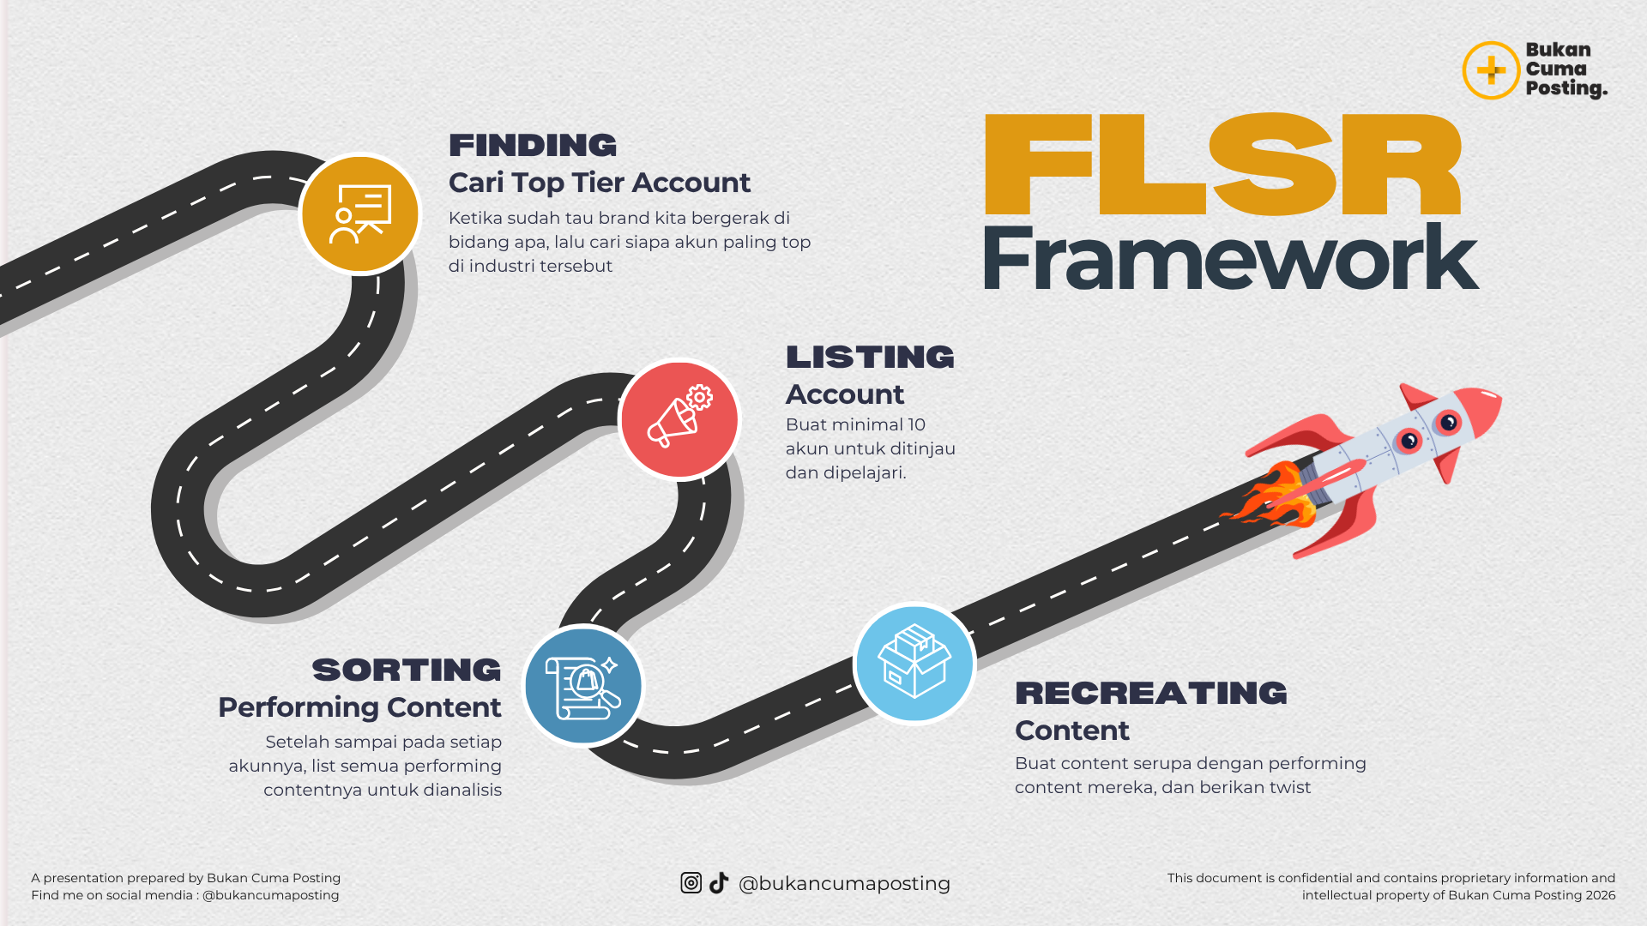

🔍 FLSR · Finding (cari) → Listing (catat dan kumpulkan) → Sorting (pilih anomali) → Recreating (adopsi)
⚙️ KOMPOSISI MINGGUAN · BCP Funnel Logic
🟢 ENGAGEMENT 3 KONTEN/MINGGU Reach & relatability Metrik: Retention, ER |  |  | 🔵 AUTHORITY 3 KONTEN/MINGGU Trust & credibility Metrik: Save, Follower |  | 🟠 SALES 1 KONTEN/MINGGU Konversi & monetisasi Metrik: Click, Buy

📅 JANUARI |  |  |  |  |  | 28 KONTEN
# | FUNNEL | TOPIK | REFERENSI (FLSR) | BRIEF AND SCRIPT | FORMAT | PLATFORM | STATUS
▸ MINGGU 1
1 | Engagement | 3 Settingan IG yang Bikin Akun Lo Auto-Reach Audiens Baru | https://www.instagram.com/p/DUOQzjjDS1O/ | https://docs.google.com/document/d/1oR9r0kzGBKSf9dtteyw769bC2ZD5FPqDeC7g5tzyvB0/edit?usp=sharing | Reels | IG+TikTok | Done
2 | Engagement | Jangan Posting Tiap Hari | https://www.instagram.com/p/DXZY6qjjuS7/?img_index=1 | https://docs.google.com/document/d/1_gSUWBEV3AMp2HUTYC7AMtTIsMxczVSl4_DrmeQzhNg/edit?usp=sharing | Carousel | Instagram | Ide
3 | Engagement | Sistem perencanaan konten sebulan | https://www.instagram.com/p/DY2NBU8kgwP/ | https://docs.google.com/document/d/1rEs7Tdpam_DVslSwn7jjzOHNbLQYSr-whJW4xMSvd6c/edit?usp=sharing | Reels | TikTok | On Process
4 | Authority | Algoritma dulu vs Sekarang | https://www.instagram.com/bukancumaposting/reel/DMSZj0ZupXp/ | https://docs.google.com/document/d/16maRqc-fFzdUzbTrxMtNpeyvFVUSEorP7mNGfFToiaI/edit?usp=sharing | Carousel | Instagram | Ide
5 | Authority | Kalau BCP harus mulai dari Nol Lagi | https://www.instagram.com/p/DV8fiCcCCSG/ | https://docs.google.com/document/d/142JOqh5ArDJt0yZunaMAHbDNnSbeF3dGySmV9TMnCqw/edit?usp=sharing | Reels | IG+TikTok | Posted
6 | Authority
7 | Sales
▸ MINGGU 2
8 | Engagement
9 | Engagement
10 | Engagement
11 | Authority
12 | Authority
13 | Authority
14 | Sales
▸ MINGGU 3
15 | Engagement
16 | Engagement
17 | Engagement
18 | Authority
19 | Authority
20 | Authority
21 | Sales
▸ MINGGU 4
22 | Engagement
23 | Engagement
24 | Engagement
25 | Authority
26 | Authority
27 | Authority
28 | Sales
📝 Catatan & Learning bulan ini:

📅 FEBRUARI |  |  |  |  |  | 28 KONTEN
# | FUNNEL | TOPIK | REFERENSI (link viral) |  | FORMAT | PLATFORM | STATUS
▸ MINGGU 1
1 | Engagement
2 | Engagement
3 | Engagement
4 | Authority
5 | Authority
6 | Authority
7 | Sales
▸ MINGGU 2
8 | Engagement
9 | Engagement
10 | Engagement
11 | Authority
12 | Authority
13 | Authority
14 | Sales
▸ MINGGU 3
15 | Engagement
16 | Engagement
17 | Engagement
18 | Authority
19 | Authority
20 | Authority
21 | Sales
▸ MINGGU 4
22 | Engagement
23 | Engagement
24 | Engagement
25 | Authority
26 | Authority
27 | Authority
28 | Sales
📝 Catatan & Learning bulan ini:

📅 MARET |  |  |  |  |  | 28 KONTEN
# | FUNNEL | TOPIK | REFERENSI (link viral) |  | FORMAT | PLATFORM | STATUS
▸ MINGGU 1
1 | Engagement
2 | Engagement
3 | Engagement
4 | Authority
5 | Authority
6 | Authority
7 | Sales
▸ MINGGU 2
8 | Engagement
9 | Engagement
10 | Engagement
11 | Authority
12 | Authority
13 | Authority
14 | Sales
▸ MINGGU 3
15 | Engagement
16 | Engagement
17 | Engagement
18 | Authority
19 | Authority
20 | Authority
21 | Sales
▸ MINGGU 4
22 | Engagement
23 | Engagement
24 | Engagement
25 | Authority
26 | Authority
27 | Authority
28 | Sales
📝 Catatan & Learning bulan ini:

📅 APRIL |  |  |  |  |  | 28 KONTEN
# | FUNNEL | TOPIK | REFERENSI (link viral) |  | FORMAT | PLATFORM | STATUS
▸ MINGGU 1
1 | Engagement
2 | Engagement
3 | Engagement
4 | Authority
5 | Authority
6 | Authority
7 | Sales
▸ MINGGU 2
8 | Engagement
9 | Engagement
10 | Engagement
11 | Authority
12 | Authority
13 | Authority
14 | Sales
▸ MINGGU 3
15 | Engagement
16 | Engagement
17 | Engagement
18 | Authority
19 | Authority
20 | Authority
21 | Sales
▸ MINGGU 4
22 | Engagement
23 | Engagement
24 | Engagement
25 | Authority
26 | Authority
27 | Authority
28 | Sales
📝 Catatan & Learning bulan ini:

📅 MEI |  |  |  |  |  | 28 KONTEN
# | FUNNEL | TOPIK | REFERENSI (link viral) |  | FORMAT | PLATFORM | STATUS
▸ MINGGU 1
1 | Engagement
2 | Engagement
3 | Engagement
4 | Authority
5 | Authority
6 | Authority
7 | Sales
▸ MINGGU 2
8 | Engagement
9 | Engagement
10 | Engagement
11 | Authority
12 | Authority
13 | Authority
14 | Sales
▸ MINGGU 3
15 | Engagement
16 | Engagement
17 | Engagement
18 | Authority
19 | Authority
20 | Authority
21 | Sales
▸ MINGGU 4
22 | Engagement
23 | Engagement
24 | Engagement
25 | Authority
26 | Authority
27 | Authority
28 | Sales
📝 Catatan & Learning bulan ini:

📅 JUNI |  |  |  |  |  | 28 KONTEN
# | FUNNEL | TOPIK | REFERENSI (link viral) |  | FORMAT | PLATFORM | STATUS
▸ MINGGU 1
1 | Engagement
2 | Engagement
3 | Engagement
4 | Authority
5 | Authority
6 | Authority
7 | Sales
▸ MINGGU 2
8 | Engagement
9 | Engagement
10 | Engagement
11 | Authority
12 | Authority
13 | Authority
14 | Sales
▸ MINGGU 3
15 | Engagement
16 | Engagement
17 | Engagement
18 | Authority
19 | Authority
20 | Authority
21 | Sales
▸ MINGGU 4
22 | Engagement
23 | Engagement
24 | Engagement
25 | Authority
26 | Authority
27 | Authority
28 | Sales
📝 Catatan & Learning bulan ini:

📅 JULI |  |  |  |  |  | 28 KONTEN
# | FUNNEL | TOPIK | REFERENSI (link viral) |  | FORMAT | PLATFORM | STATUS
▸ MINGGU 1
1 | Engagement
2 | Engagement
3 | Engagement
4 | Authority
5 | Authority
6 | Authority
7 | Sales
▸ MINGGU 2
8 | Engagement
9 | Engagement
10 | Engagement
11 | Authority
12 | Authority
13 | Authority
14 | Sales
▸ MINGGU 3
15 | Engagement
16 | Engagement
17 | Engagement
18 | Authority
19 | Authority
20 | Authority
21 | Sales
▸ MINGGU 4
22 | Engagement
23 | Engagement
24 | Engagement
25 | Authority
26 | Authority
27 | Authority
28 | Sales
📝 Catatan & Learning bulan ini:

📅 AGUSTUS |  |  |  |  |  | 28 KONTEN
# | FUNNEL | TOPIK | REFERENSI (link viral) |  | FORMAT | PLATFORM | STATUS
▸ MINGGU 1
1 | Engagement
2 | Engagement
3 | Engagement
4 | Authority
5 | Authority
6 | Authority
7 | Sales
▸ MINGGU 2
8 | Engagement
9 | Engagement
10 | Engagement
11 | Authority
12 | Authority
13 | Authority
14 | Sales
▸ MINGGU 3
15 | Engagement
16 | Engagement
17 | Engagement
18 | Authority
19 | Authority
20 | Authority
21 | Sales
▸ MINGGU 4
22 | Engagement
23 | Engagement
24 | Engagement
25 | Authority
26 | Authority
27 | Authority
28 | Sales
📝 Catatan & Learning bulan ini:

📅 SEPTEMBER |  |  |  |  |  | 28 KONTEN
# | FUNNEL | TOPIK | REFERENSI (link viral) |  | FORMAT | PLATFORM | STATUS
▸ MINGGU 1
1 | Engagement
2 | Engagement
3 | Engagement
4 | Authority
5 | Authority
6 | Authority
7 | Sales
▸ MINGGU 2
8 | Engagement
9 | Engagement
10 | Engagement
11 | Authority
12 | Authority
13 | Authority
14 | Sales
▸ MINGGU 3
15 | Engagement
16 | Engagement
17 | Engagement
18 | Authority
19 | Authority
20 | Authority
21 | Sales
▸ MINGGU 4
22 | Engagement
23 | Engagement
24 | Engagement
25 | Authority
26 | Authority
27 | Authority
28 | Sales
📝 Catatan & Learning bulan ini:

📅 OKTOBER |  |  |  |  |  | 28 KONTEN
# | FUNNEL | TOPIK | REFERENSI (link viral) |  | FORMAT | PLATFORM | STATUS
▸ MINGGU 1
1 | Engagement
2 | Engagement
3 | Engagement
4 | Authority
5 | Authority
6 | Authority
7 | Sales
▸ MINGGU 2
8 | Engagement
9 | Engagement
10 | Engagement
11 | Authority
12 | Authority
13 | Authority
14 | Sales
▸ MINGGU 3
15 | Engagement
16 | Engagement
17 | Engagement
18 | Authority
19 | Authority
20 | Authority
21 | Sales
▸ MINGGU 4
22 | Engagement
23 | Engagement
24 | Engagement
25 | Authority
26 | Authority
27 | Authority
28 | Sales
📝 Catatan & Learning bulan ini:

📅 NOVEMBER |  |  |  |  |  | 28 KONTEN
# | FUNNEL | TOPIK | REFERENSI (link viral) |  | FORMAT | PLATFORM | STATUS
▸ MINGGU 1
1 | Engagement
2 | Engagement
3 | Engagement
4 | Authority
5 | Authority
6 | Authority
7 | Sales
▸ MINGGU 2
8 | Engagement
9 | Engagement
10 | Engagement
11 | Authority
12 | Authority
13 | Authority
14 | Sales
▸ MINGGU 3
15 | Engagement
16 | Engagement
17 | Engagement
18 | Authority
19 | Authority
20 | Authority
21 | Sales
▸ MINGGU 4
22 | Engagement
23 | Engagement
24 | Engagement
25 | Authority
26 | Authority
27 | Authority
28 | Sales
📝 Catatan & Learning bulan ini:

📅 DESEMBER |  |  |  |  |  | 28 KONTEN
# | FUNNEL | TOPIK | REFERENSI (link viral) |  | FORMAT | PLATFORM | STATUS
▸ MINGGU 1
1 | Engagement
2 | Engagement
3 | Engagement
4 | Authority
5 | Authority
6 | Authority
7 | Sales
▸ MINGGU 2
8 | Engagement
9 | Engagement
10 | Engagement
11 | Authority
12 | Authority
13 | Authority
14 | Sales
▸ MINGGU 3
15 | Engagement
16 | Engagement
17 | Engagement
18 | Authority
19 | Authority
20 | Authority
21 | Sales
▸ MINGGU 4
22 | Engagement
23 | Engagement
24 | Engagement
25 | Authority
26 | Authority
27 | Authority
28 | Sales
📝 Catatan & Learning bulan ini:

🤖 AI PROMPT TEMPLATES · Weekly Planning dengan AI

💡 Cara pakai: copy prompt di bawah → paste ke AI → ganti semua bagian [DALAM KURUNG INI] dengan informasi spesifik lo → kirim → makin detail lo isi placeholder-nya, makin relevan hasilnya

PROMPT 1 · Generate Rencana Konten Mingguan yang Strategis
📌 PAKAI SAAT: Awal minggu, mau planin 7 konten dengan cepat tapi tetap strategis sesuai Content Funnel BCP |  |  |  |  |  |  |  | ✅ ChatGPT / Claude / Gemini
Gue butuh rencana konten 1 minggu yang strategis — bukan sekedar ide, tapi konten dengan arah yang jelas sesuai Content Funnel. KONTEKS GUE: - Niche: [NICHE LO] - Platform: [INSTAGRAM / TIKTOK / KEDUANYA] - Audience: [DESKRIPSI SINGKAT ICP LO] - Followers saat ini: [ANGKA] - Tujuan utama minggu ini: [CONTOH: GROW REACH / PUSH SALES PRODUK X / BUILD AUTHORITY DI TOPIK Y] KONDISI AKUN MINGGU LALU: - Konten yang paling perform: [TOPIK DAN FORMAT] - Konten yang flop: [TOPIK DAN FORMAT] - Learning yang gue dapat: [ISI DARI KOLOM LEARNING MINGGU LALU] RESOURCES GUE MINGGU INI: - Waktu yang tersedia untuk bikin konten: [CONTOH: 2 JAM/HARI / TOTAL 5 JAM SEMINGGU] - Bisa on-camera: [YA / TIDAK / TERBATAS] - Ada event/momen spesifik minggu ini: [TANGGAL MERAH / TREN YANG LAGI HOT / PRODUCT LAUNCH] PRODUK/LAYANAN YANG INGIN DIPROMOSIKAN (jika ada): [NAMA PRODUK + HARGA + LINK] Tolong buatkan rencana 7 konten dengan komposisi BCP Funnel: - 3 konten ENGAGEMENT (Reach & relatability) - 3 konten AUTHORITY (Trust & credibility) - 1 konten SALES (Konversi) Untuk setiap konten, berikan: | Hari | Funnel | Topik | Hook (1 kalimat) | Format | Platform | Referensi angle | Estimasi impact | Setelah tabel, berikan: - Urutan posting yang disarankan (konten mana yang sebaiknya duluan) - Kenapa urutan ini strategis - Quick tip untuk setiap konten agar maksimal
💡 TIPS UNTUK HASIL LEBIH BAIK:
· | Kalau tujuan minggu ini adalah push sales, pastikan 3 konten Authority sebelumnya membangun trust untuk topik yang relevan dengan produk yang dijual
· | Minta AI untuk adjust rencana berdasarkan hari: 'Jadwalkan konten Sales di hari [HARI] karena audience gue paling aktif di hari itu'
· | Setelah dapat rencana, langsung isi ke Weekly Planner di atas — gunakan topik dan hook yang sudah dibuatkan

PROMPT 2 · FLSR Research Assistant — Temukan Referensi Viral untuk Topik Lo
📌 PAKAI SAAT: Lo sudah punya topik tapi butuh bantuan nemuin referensi konten viral yang relevan sebagai acuan FLSR |  |  |  |  |  |  |  | ✅ Perplexity / ChatGPT dengan browsing
Gue butuh bantuan riset konten viral untuk topik yang mau gue buat, sesuai framework FLSR (Finding-Listing-Sorting-Recreating). TOPIK KONTEN: [TOPIK YANG MAU LO BUAT] NICHE: [NICHE LO] PLATFORM TARGET: [INSTAGRAM / TIKTOK] TARGET AUDIENCE: [DESKRIPSI SINGKAT] FASE FINDING & LISTING — Bantu gue temukan referensi: 1. KATA KUNCI PENCARIAN Berikan 10 keyword yang bisa gue pakai untuk cari konten viral tentang topik ini di: - TikTok search bar - Instagram search - YouTube (untuk referensi format yang lebih panjang) - Google Trends Indonesia 2. ANGLE YANG SUDAH PROVEN Berdasarkan pengetahuanmu, angle atau pendekatan apa yang biasanya viral untuk topik ini? List 5-7 angle yang sudah terbukti menarik banyak engagement. 3. FORMAT YANG PALING WORKS Untuk topik ini di platform [PLATFORM], format apa yang biasanya perform paling baik? - Talking head / B-roll / Carousel / Text-based - Durasi ideal - Struktur yang sering dipakai 4. CREATOR REFERENSI (FASE SORTING) Tipe creator / akun seperti apa yang biasanya buat konten ini dan perform baik? (Gue akan cari sendiri nama spesifiknya, tapi beri gambaran karakteristiknya) 5. RECREATING GUIDE Kalau gue mau recreate angle yang sudah proven untuk topik ini dengan perspektif gue sendiri: - Apa yang boleh gue adaptasi (struktur, hook pattern, format) - Apa yang harus gue ganti dengan versi gue (perspektif, contoh, data, gaya bicara) - Bagaimana gue tambahkan value unik gue ke konten ini 6. DIFERENSIASI Apa yang bisa bikin versi gue LEBIH BAIK dari yang sudah ada di luar sana? Ingat: tujuan FLSR bukan duplikasi — tapi systematic content replication dengan perspektif yang otentik.
💡 TIPS UNTUK HASIL LEBIH BAIK:
· | Gunakan Perplexity untuk prompt ini karena bisa search real-time dan kasih referensi yang lebih akurat
· | Setelah dapat keyword dari AI, cari manual di TikTok/Instagram dan catat link konten yang viewsnya 5-10x rata-rata akun tersebut
· | Dokumentasikan semua referensi yang lo temukan di kolom 'REFERENSI' di Weekly Planner atas — ini aset FLSR lo yang terus bertambah

📝 Content Brief
CONTENT BRIEF · Template HTPC

Satu brief per konten · Isi sebelum rekam supaya nggak blank di depan kamera

💡 Duplicate template ini per konten · Yang penting struktur HTPC-nya jelas sebelum produksi
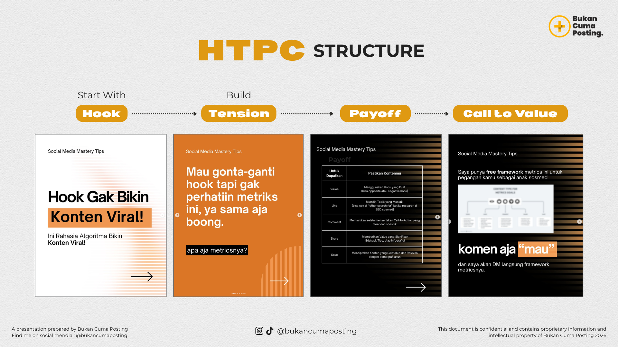

BRIEF #1 · CONTOH (Engagement)
 | 📅 Tanggal Posting Target | Senin, 1 Januari
 | 🎯 Funnel Layer | Engagement
 | 📺 Platform | Reels (IG + TikTok)
 | 👥 Target Audience | Dinda, 25 tahun, karyawan swasta yang lagi mau pivot ke creator
 | 📌 Topik Konten | Cerita gue keluar kerja kantoran dan mulai konten dari nol
 | 🔗 Referensi (FLSR) | https://tiktok.com/@example/video/123 · 1.2M views
 | ⏱️ Durasi Target | 45-60 detik

 | 🪝 HOOK (3 detik pertama) | Hari pertama gue resign dari kerjaan kantoran · gue duduk di kasur dan mikir: gue baru aja buang 4 tahun karier untuk apa?
 | ⚡ TENSION (perparah masalah) | Tabungan tinggal 6 bulan. Belum ada klien. Belum ada konten yang perform. Setiap orang yang gue cerita kasih reaksi yang sama · 'lo yakin?'
 | ✨ PAYOFF (kasih value) | Yang gue lakuin · gue stop bikin konten random. Gue mulai bedah konten orang lain yang udah berhasil. Itu awal gue nemu sistem yang sekarang gue pakai.
 | 🎯 CALL TO VALUE | Kalau lo di posisi yang sama · save konten ini. Di konten berikutnya gue share framework lengkapnya. Ini bukan motivasi · ini sistem.

 | 🎬 Format & Style | Talking head + transisi ke B-roll setup kerja lama
 | 📝 Caption | Lengkap di Google Docs · max 200 karakter di Reels
 | 🏷️ Hashtag (max 5) | #bukancumaposting #personalbranding #contentcreator #pivot #cerita

BRIEF #2 · CONTOH (Authority)
 | 📅 Tanggal Posting Target | Rabu, 3 Januari
 | 🎯 Funnel Layer | Authority
 | 📺 Platform | Carousel (Instagram)
 | 👥 Target Audience | Creator pemula yang udah posting tapi engagement sepi
 | 📌 Topik Konten | Framework FLSR · cara riset konten yang terbukti works
 | 🔗 Referensi (FLSR) | https://tiktok.com/@bcp · 420K views
 | ⏱️ Durasi Target | 8 slide carousel

 | 🪝 HOOK (slide 1) | Setelah analisis 500+ konten yang tembus 100K+ views · gue nemu pola ini. Save dulu sebelum hilang.
 | ⚡ TENSION (slide 2-3) | Kebanyakan creator riset konten asal-asalan. Liat 1-2 referensi · langsung bikin. Hasilnya? Konten random tanpa pola. Tahun depan masih stagnan.
 | ✨ PAYOFF (slide 4-7) | FLSR: (1) Finding · riset 30 konten viral di niche lo. (2) Listing · catat di spreadsheet. (3) Sorting · pilih yang views 10x rata-rata. (4) Recreating · ambil hook + style, ganti perspektif.
 | 🎯 CALL TO VALUE (slide 8) | Mau template FLSR-nya? DM kata 'FLSR' · gue kirim spreadsheet siap pakai.

 | 🎬 Format & Style | Carousel · dominan teks · accent gold + black sesuai brand BCP
 | 📝 Caption | Caption panjang · breakdown insight + CTA jelas
 | 🏷️ Hashtag (max 5) | #bukancumaposting #flsrframework #kontenmarketing #strategikonten #digitalmarketing

BRIEF #3 · CONTOH (Sales)
 | 📅 Tanggal Posting Target | Minggu, 7 Januari
 | 🎯 Funnel Layer | Sales
 | 📺 Platform | Reels (IG + TikTok)
 | 👥 Target Audience | Followers yang udah engage 2-3 minggu terakhir
 | 📌 Topik Konten | Buka pendaftaran mentoring 1-on-1 · early bird
 | 🔗 Referensi (FLSR) | https://instagram.com/reel/xyz · 380K (testimonial format)
 | ⏱️ Durasi Target | 30-45 detik

 | 🪝 HOOK | Klien gue Mira · 6 bulan lalu nggak ada views. Sekarang konsisten 50-100K views/konten. Ini yang dia lakuin.
 | ⚡ TENSION | Dia bukan jago editing. Bukan punya tim. Cuma punya HP dan kemauan. Tapi dia stuck di pola yang sama · sampai dia mulai pakai sistem.
 | ✨ PAYOFF | Yang berubah · dia mulai bedah konten tiap minggu. Mulai pakai referensi tiap bikin konten. Sistem yang sama yang gue ajarin di mentoring.
 | 🎯 CALL TO VALUE | Gue buka 5 slot mentoring 1-on-1 untuk Januari · early bird diskon 30%. Link di bio · jangan tunggu sampai slot habis.

 | 🎬 Format & Style | Talking head + screenshot before/after konten Mira
 | 📝 Caption | Detail benefit + CTA + link bio
 | 🏷️ Hashtag (max 5) | #bukancumaposting #mentoring #contentstrategy #personalbranding #onlinebusiness

BRIEF #4 · CONTOH (Engagement)
 | 📅 Tanggal Posting Target | Selasa, 9 Januari
 | 🎯 Funnel Layer | Engagement
 | 📺 Platform | Reels (TikTok)
 | 👥 Target Audience | Creator pemula yang lagi struggle
 | 📌 Topik Konten | POV creator pemula · realita yang nggak diceritain
 | 🔗 Referensi (FLSR) | https://tiktok.com/@example · 600K (POV format)
 | ⏱️ Durasi Target | 30 detik

 | 🪝 HOOK | POV: lo creator pemula yang udah 3 bulan posting tapi views nggak naik-naik.
 | ⚡ TENSION | Lo mulai nyalahin algoritma. Nyalahin hashtag. Nyalahin jam posting. Padahal masalahnya bukan di situ.
 | ✨ PAYOFF | Masalahnya · lo nggak pernah evaluasi konten lo sendiri. Lo cuma posting · lupa · posting lagi. Tanpa pattern, tanpa learning.
 | 🎯 CALL TO VALUE | Comment 'EVALUASI' · gue kirim template evaluasi konten yang gue pakai sendiri.

 | 🎬 Format & Style | POV format · text on screen · transisi cepat
 | 📝 Caption | Pendek · max 100 karakter
 | 🏷️ Hashtag (max 5) | #bukancumaposting #fyp #contentcreator #personalbranding #digitalcreator

BRIEF #5 · TEMPLATE KOSONG (Isi versi lo)
 | 📅 Tanggal Posting Target
 | 🎯 Funnel Layer
 | 📺 Platform
 | 👥 Target Audience
 | 📌 Topik Konten
 | 🔗 Referensi (FLSR)
 | ⏱️ Durasi Target

 | 🪝 HOOK (3 detik pertama)
 | ⚡ TENSION (perparah masalah)
 | ✨ PAYOFF (kasih value)
 | 🎯 CALL TO VALUE

 | 🎬 Format & Style
 | 📝 Caption
 | 🏷️ Hashtag (max 5)

🤖 AI PROMPT TEMPLATES · Content Brief & Script Generator

💡 Cara pakai: copy prompt di bawah → paste ke ChatGPT / Claude / Gemini → ganti semua bagian [DALAM KURUNG INI] dengan informasi spesifik lo → kirim → makin detail lo isi placeholder-nya, makin relevan hasilnya

PROMPT 1 · Generate Script HTPC Lengkap dari Topik & Referensi
📌 PAKAI SAAT: Lo punya topik dan referensi konten tapi butuh bantuan nulis script lengkap dengan struktur HTPC |  | ✅ Claude / ChatGPT
Gue butuh script konten video dengan struktur HTPC (Hook-Tension-Payoff-Call to Value) yang kuat. DETAIL KONTEN: - Topik: [TOPIK KONTEN LO, CONTOH: 'Kenapa 90% creator gagal di tahun pertama'] - Funnel layer: [ENGAGEMENT / AUTHORITY / SALES] - Platform: [INSTAGRAM REELS / TIKTOK / KEDUANYA] - Durasi target: [CONTOH: 45-60 DETIK / 1-2 MENIT] - Format: [TALKING HEAD / B-ROLL + VOICEOVER / CAROUSEL / LAINNYA] REFERENSI KONTEN: - Link referensi: [PASTE LINK KONTEN VIRAL YANG LO TEMUKAN LEWAT FLSR] - Yang gue suka dari referensi ini: [HOOK-NYA / STRUKTUR-NYA / CARA PENYAMPAIANNYA / TOPIK-NYA] - Yang mau gue adaptasi (bukan copy): [ANGLE / FORMAT / PACE] - Yang TIDAK mau gue tiru: [GAYA BICARA / PERSPEKTIF ASLI KREATOR TERSEBUT] AUDIENCE GUE: - Siapa mereka: [DESKRIPSIKAN SINGKAT — AMBIL DARI AUDIENCE PROFILE] - Pain point yang konten ini selesaikan: [PAIN POINT SPESIFIK] - Level awareness mereka tentang topik ini: [TIDAK TAHU SAMA SEKALI / TAHU TAPI BELUM PAHAM / SUDAH TAHU TAPI BELUM ACTION] VOICE & TONE GUE: - Gaya bicara: [KASUAL / SERIUS / HUMOR / PROVOKATIF / STORYTELLING] - Bahasa: [BAHASA INDONESIA / CAMPUR INGGRIS] - Hal yang TIDAK ingin gue katakan: [HINDARI KATA/FRASA INI] BRAND POSITIONING: - Nama / akun gue: [NAMA AKUN] - Unique angle gue: [APA YANG BIKIN SUDUT PANDANG LO BEDA] Tolong buatkan: 1. SCRIPT LENGKAP dengan label setiap bagian: [HOOK — 0-3 detik]: ... [TENSION — 3-20 detik]: ... [PAYOFF — 20-45 detik]: ... [CALL TO VALUE — 45-60 detik]: ... 2. VISUAL DIRECTION: Instruksi singkat apa yang harus keliatan di layar untuk setiap bagian 3. TEXT OVERLAY: Teks yang muncul di layar (jika diperlukan) 4. CAPTION INSTAGRAM/TIKTOK: Caption siap pakai dengan hook di baris pertama + CTV di akhir 5. 3 VARIASI HOOK ALTERNATIF: Jika hook pertama tidak perform, ini alternatifnya Script harus terasa natural seperti percakapan, bukan seperti presentasi. Hindari kata pembuka yang klise seperti "Hai guys", "Halo semua", atau "Di video kali ini".
💡 TIPS UNTUK HASIL LEBIH BAIK:
· | Makin detail lo isi bagian 'Voice & Tone', makin script-nya terasa seperti suara lo sendiri — jangan skip bagian ini
· | Setelah dapat script, baca keras-keras sebelum rekam — kalau ada bagian yang terasa awkward saat diucapkan, minta AI perbaiki
· | Untuk konten Engagement, minta AI buat 3 versi hook yang berbeda kategori: satu Negativity, satu Curiosity, satu Controversy

PROMPT 2 · A/B Test Hook Generator — Generate 10 Variasi Hook
📌 PAKAI SAAT: Lo punya topik konten tapi tidak yakin hook mana yang paling kuat — sebelum rekam, test dulu di atas kertas |  | ✅ ChatGPT / Claude / Gemini
Gue butuh 10 variasi hook yang kuat untuk satu topik konten. Gue akan test mana yang paling resonan sebelum rekam. TOPIK KONTEN: [TOPIK LO] PLATFORM: [INSTAGRAM REELS / TIKTOK] AUDIENCE: [SIAPA MEREKA, AMBIL DARI AUDIENCE PROFILE] FUNNEL LAYER: [ENGAGEMENT / AUTHORITY / SALES] DURASI VIDEO: [CONTOH: 45 DETIK] Tolong buatkan 10 variasi hook — masing-masing 1 kalimat pembuka (maks 15 kata) — yang mencakup 5 kategori berbeda: 🔴 NEGATIVITY HOOK (2 variasi) Trigger rasa takut, rugi, atau menyesal. Buat orang berpikir "wah ini gue banget" 🔵 CURIOSITY HOOK (2 variasi) Buka knowledge gap yang bikin orang HARUS tahu kelanjutannya. Jangan jawab pertanyaan di hook. ⚡ CONTROVERSY HOOK (2 variasi) Statement yang counter-intuitive atau menantang kepercayaan umum. Berani tapi defensible. 📋 LIST/NUMBER HOOK (2 variasi) Pakai angka spesifik. Otak manusia lebih tertarik pada angka daripada pernyataan abstrak. 😱 FOMO HOOK (2 variasi) Bikin orang ngerasa tertinggal kalau tidak nonton sampai selesai. Untuk setiap hook, berikan: - Teks hook-nya - Kenapa hook ini efektif secara psikologi - Tipe audience yang paling akan relate dengan hook ini - Rating potensi: ⭐⭐⭐ / ⭐⭐⭐⭐ / ⭐⭐⭐⭐⭐ Di akhir, rekomendasikan 3 hook terbaik untuk gue coba dan jelaskan kenapa.
💡 TIPS UNTUK HASIL LEBIH BAIK:
· | Setelah dapat 10 hook, posting yang sama dengan 2-3 hook berbeda di hari yang berbeda dan lihat mana yang retention rate-nya lebih tinggi
· | Hook yang terbaik di atas kertas tidak selalu terbaik di eksekusi — cara lo deliver hook itu sama pentingnya dengan kata-katanya
· | Simpan hook yang perform di Hook Bank lo untuk direplikasi di topik lain

PROMPT 3 · Caption Optimizer — Dari Script ke Caption yang Convert
📌 PAKAI SAAT: Lo sudah punya video atau script, sekarang butuh caption yang kuat untuk meningkatkan reach dan engagement |  | ✅ ChatGPT / Claude / Gemini
Gue butuh caption konten yang kuat untuk platform [INSTAGRAM / TIKTOK]. Caption harus mengikuti best practice platform dan mendorong engagement serta action yang gue inginkan. DETAIL KONTEN: - Script / inti konten: [PASTE SCRIPT ATAU RINGKASAN ISI KONTEN LO] - Funnel layer: [ENGAGEMENT / AUTHORITY / SALES] - Tujuan utama konten ini: [VIEWS / SAVES / COMMENTS / KLIK LINK / DIRECT SALES] - Satu hal yang paling ingin audience ambil dari konten ini: [INSIGHT UTAMA] AUDIENCE: [SIAPA MEREKA — DARI AUDIENCE PROFILE] CALL TO VALUE YANG INGIN GUE GUNAKAN: [AKSI APA YANG LO MAU MEREKA LAKUKAN SETELAH NONTON] Tolong buatkan 3 versi caption: VERSI A — SHORT CAPTION (maks 125 karakter) Untuk orang yang nonton cepat. Harus punchy dan langsung ke inti. Baris pertama WAJIB menjadi hook yang bikin orang tap "more". VERSI B — MEDIUM CAPTION (150-300 karakter) Balance antara konteks dan brevity. Cocok untuk Reels yang informative. VERSI C — LONG CAPTION (300-500 karakter) Untuk konten Authority yang butuh lebih banyak konteks. Baris pertama tetap harus jadi hook. Untuk setiap versi: - Sertakan baris pertama yang powerful (ini yang muncul sebelum "more") - Gunakan line break yang strategis untuk readability - Sertakan 1 clear Call to Value di akhir (bukan sekadar "follow ya") - Tambahkan 5 hashtag yang relevan di akhir (campuran niche + broader) - Tunjukkan di mana sebaiknya emoji diletakkan (jika digunakan) Gunakan bahasa yang terasa natural untuk Indonesia — mix Bahasa Indonesia dan Inggris kalau relevan.
💡 TIPS UNTUK HASIL LEBIH BAIK:
· | Baris pertama caption (sebelum 'more') adalah yang paling kritis — harus sama kuatnya dengan hook video
· | Untuk konten Sales, hindari caption yang terlalu hard sell — buat dulu orang curious, baru arahkan ke link
· | Test: kirim draft caption ke 2-3 teman target audience dan tanya apakah mereka akan tap 'more' — kalau tidak, revisi baris pertama

🎯 Bank of CTA-CTV
BANK OF CTA & CTV · 45 Template

Penutup konten yang ngarahin audiens · Bedanya CTA (minta) vs CTV (tawarkan nilai)

💡 CTA = 'Like dan follow ya' (minta tindakan) · CTV = 'Save ini karena lo butuh pas stuck bikin konten' (tawarkan nilai)
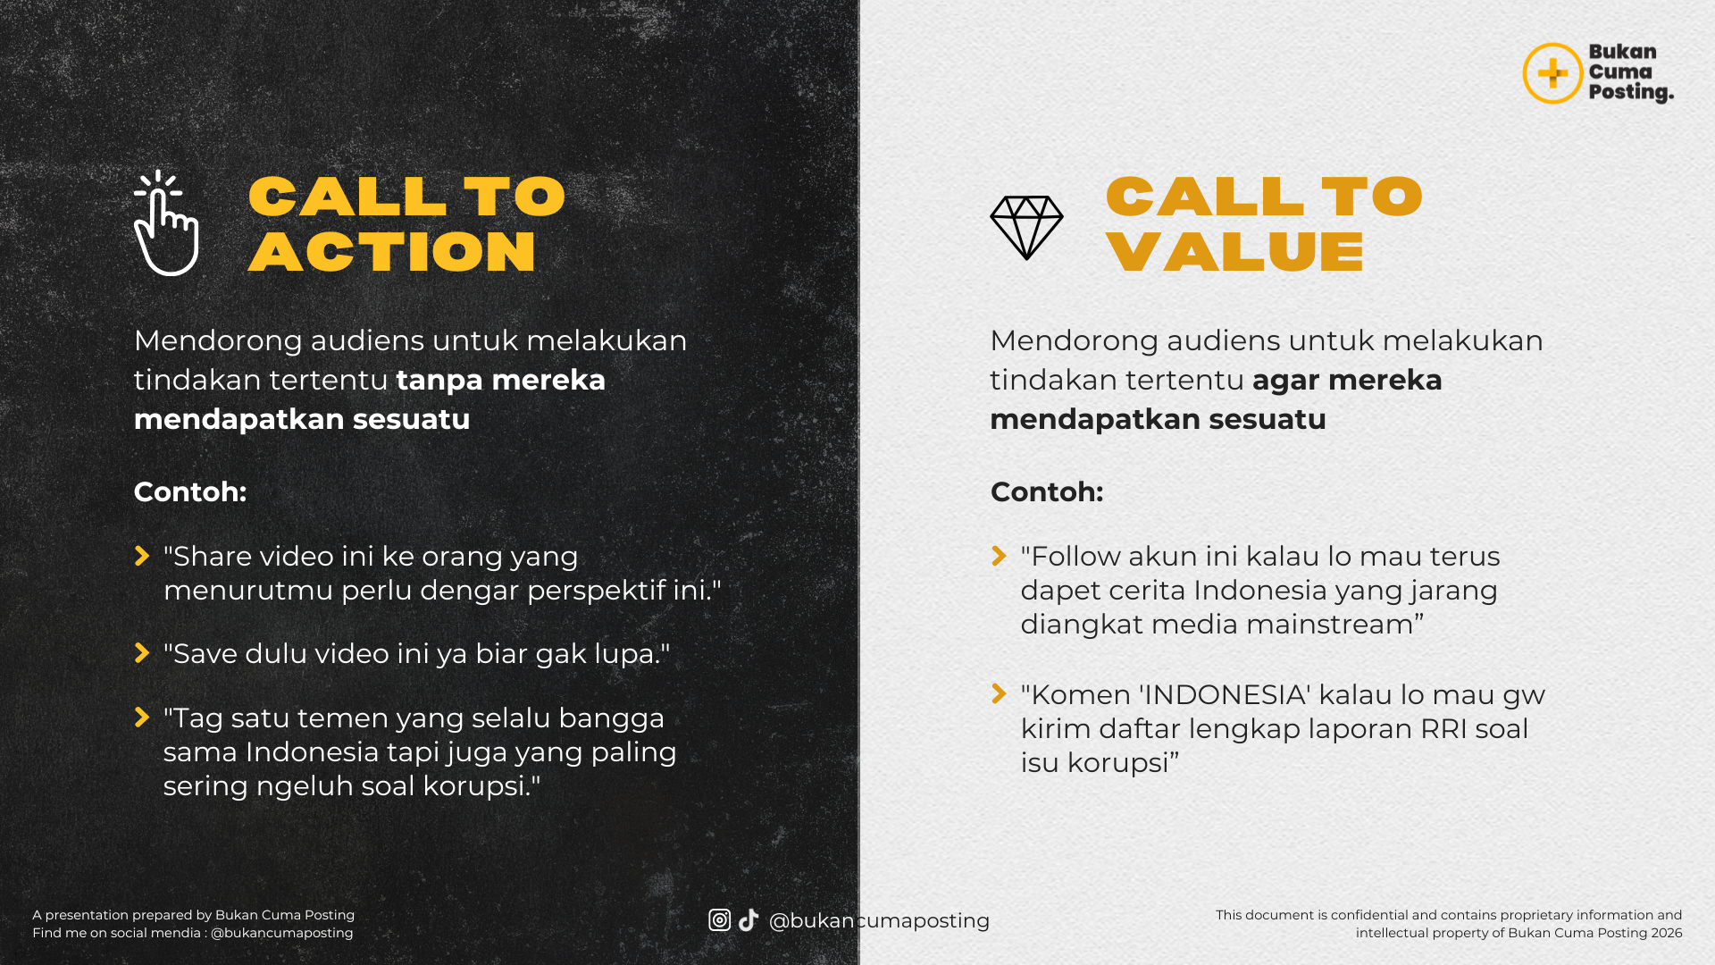

📚 3 LEVEL CTA/CTV · Sesuai Funnel Layer
🟢 ENGAGEMENT 15 template Untuk engagement (like, komen, share) |  | 🔵 AUTHORITY 15 template Untuk save & follow (membangun trust) |  | 🟠 SALES 15 template Untuk konversi (klik, beli, daftar)

# | KATEGORI | TEMPLATE | CONTOH JADI | TIPE
1 | 🟢 ENGAGEMENT | Share ke temen yang [kondisi/perlu] | Share ke temen yang lagi stuck nyari ide konten | CTA
2 | 🟢 ENGAGEMENT | Comment [emoji/kata] kalau lo [kondisi relevan] | Comment 'GUE' kalau lo juga ngerasain hal yang sama | CTA
3 | 🟢 ENGAGEMENT | Tag [tipe orang] yang perlu liat ini | Tag bestie yang lagi mau resign tapi belum berani | CTA
4 | 🟢 ENGAGEMENT | Setuju nggak? Komen pendapat lo | Setuju nggak hot take ini? Komen pendapat lo · gue baca semua | CTA
5 | 🟢 ENGAGEMENT | [Pertanyaan terbuka] · jawab di komen | Lebih milih kerja di startup atau corporate? Jawab di komen | CTA
6 | 🟢 ENGAGEMENT | Cerita di komen [pengalaman yang relevan] | Cerita di komen pengalaman pertama lo dipecat dari kerjaan | CTA
7 | 🟢 ENGAGEMENT | Vote: A atau B? | Vote: morning routine atau night routine yang lebih impactful? | CTA
8 | 🟢 ENGAGEMENT | Like kalau [statement yang relate] | Like kalau lo juga capek liat motivational quotes tanpa praksis | CTA
9 | 🟢 ENGAGEMENT | Komen [pertanyaan] lo · gue jawab semua | Komen pertanyaan lo soal personal branding · gue jawab semua | CTV
10 | 🟢 ENGAGEMENT | Save ini buat [waktu/kondisi kapan dipakai] | Save ini buat dibaca lagi pas lo mau evaluasi konten bulanan | CTV
11 | 🟢 ENGAGEMENT | Drop [hal/contoh dari audiens] di komen | Drop niche lo di komen · gue kasih 1 ide konten yang specific | CTA
12 | 🟢 ENGAGEMENT | Tonton sampai habis · ada [reveal/gift] di akhir | Tonton sampai habis · ada template gratis di slide terakhir | CTV
13 | 🟢 ENGAGEMENT | [Pertanyaan kontroversial]? | Beneran perlu kuliah buat sukses di content creator? Komen pendapat lo | CTA
14 | 🟢 ENGAGEMENT | Ngerasa kayak gini juga? Komen 'SAMA' | Ngerasa overwhelm sama feed lo sendiri? Komen 'SAMA' | CTA
15 | 🟢 ENGAGEMENT | Follow buat [tipe konten yang lo bikin] tiap [frekuensi] | Follow buat insight konten organik tiap Senin | CTA

16 | 🔵 AUTHORITY | Save ini · lo bakal butuh pas [situasi spesifik] | Save ini · lo bakal butuh pas lagi struggle hook konten lo nggak nyantol | CTV
17 | 🔵 AUTHORITY | Bookmark untuk [tujuan konkret] | Bookmark untuk panduan riset konten lo setiap minggu | CTV
18 | 🔵 AUTHORITY | Follow buat [framework/sistem] mingguan | Follow buat breakdown framework BCP mingguan | CTV
19 | 🔵 AUTHORITY | DM '[kata kunci]' · gue kirim [resource gratis] | DM 'FLSR' · gue kirim template Google Sheet siap pakai | CTV
20 | 🔵 AUTHORITY | Share ke tim/kolega lo · biar [hasil tim positif] | Share ke tim marketing lo · biar mereka stop chase vanity metrics | CTV
21 | 🔵 AUTHORITY | Save dan kirim ini ke [orang yang relate] | Save dan kirim ini ke founder yang masih ragu invest di konten | CTV
22 | 🔵 AUTHORITY | Ikutin [angka] post berikutnya · gue breakdown [topik] | Ikutin 3 post berikutnya · gue breakdown framework Content Funnel lengkap | CTV
23 | 🔵 AUTHORITY | Save ini karena [alasan kenapa harus disimpan] | Save ini karena lo bakal lupa 3 hari lagi tapi tetap butuh | CTV
24 | 🔵 AUTHORITY | Tonton ulang nanti · ada [angka] detail penting | Tonton ulang nanti · ada 5 detail kecil yang sering kelewat | CTV
25 | 🔵 AUTHORITY | Komen 'CHECKLIST' · gue kirim versi printable-nya | Komen 'CHECKLIST' · gue kirim versi PDF buat lo print | CTV
26 | 🔵 AUTHORITY | Subscribe newsletter · setiap [hari] gue kirim [content type] | Subscribe newsletter · setiap Senin gue kirim 1 framework yang gue pakai | CTV
27 | 🔵 AUTHORITY | Follow [akun lain] kalau lo mau [hasil paralel] | Follow akun TikTok gue kalau lo mau breakdown harian yang lebih casual | CTV
28 | 🔵 AUTHORITY | Forward ke [tipe orang] · mereka butuh perspektif ini | Forward ke partner bisnis lo · mereka butuh perspektif ini | CTV
29 | 🔵 AUTHORITY | Save · gue revisit topik ini bulan depan dengan [update] | Save · gue revisit topik ini bulan depan dengan data terbaru | CTV
30 | 🔵 AUTHORITY | Bookmark feed gue · ada [angka] post lain tentang [topik] | Bookmark feed gue · ada 8 post lain tentang Content Funnel | CTV

31 | 🟠 SALES | Link di bio · [benefit utama] dalam [waktu] | Link di bio · Content Toolkit BCP siap pakai dalam 5 menit setelah download | CTV
32 | 🟠 SALES | DM 'INFO' · gue kirim detail [produk/program] | DM 'INFO' · gue kirim detail Winning Content Mastery dengan harga early bird | CTA
33 | 🟠 SALES | Slot [terbatas]: tersisa [angka kecil] | Slot mentoring Januari · tersisa 2 dari 5 · early bird tutup besok | CTV
34 | 🟠 SALES | Klik link · early bird tutup [tanggal/waktu] | Klik link · early bird Winning Content Mastery tutup 31 Januari | CTV
35 | 🟠 SALES | Voucher [kode]: [diskon]% off · cuma [waktu] lagi | Voucher BCPNEWYEAR: 30% off · cuma 48 jam lagi | CTV
36 | 🟠 SALES | Sebelum [event terjadi], book [layanan] sekarang | Sebelum harga naik di Februari, book konsultasi sekarang | CTV
37 | 🟠 SALES | Tukar [hal yang dibuang] dengan [hasil konkret] | Tukar 49 ribu yang biasanya buat kopi · dengan sistem konten setahun | CTV
38 | 🟠 SALES | [Jumlah] orang udah join · lo kapan? | 5000+ creator udah pakai sistem BCP · lo kapan join? | CTV
39 | 🟠 SALES | Lo butuh ini kalau [kondisi spesifik audience] | Lo butuh Content Toolkit kalau masih chaos pas planning konten mingguan | CTV
40 | 🟠 SALES | Setelah [angka] sesi/penggunaan, lo bakal [hasil konkret] | Setelah 30 hari pakai sistem ini, lo bakal punya 30 konten siap posting | CTV
41 | 🟠 SALES | Free trial/preview [durasi] · risk-free | Free preview 3 sheet pertama · risk-free sebelum lo decide | CTV
42 | 🟠 SALES | Garansi [waktu] · refund kalau nggak [hasil] | Garansi 7 hari · refund 100% kalau nggak terasa membantu | CTV
43 | 🟠 SALES | Bandingkan: [opsi kompetitor] vs [opsi lo] | Bandingkan: course content strategy lain rata-rata 5 jt · WCM cuma 549K | CTV
44 | 🟠 SALES | Investasi [angka] hari ini = [hasil 1 tahun] | Investasi 49K hari ini = sistem konten yang lo pakai sepanjang 2026 | CTV
45 | 🟠 SALES | Mau preview isi [produk]? Cek [link/halaman] | Mau preview isi Winning Content Mastery? Cek link di bio · 3 modul gratis | CTV

